2. Registro de Danos
Gerado por Gemini Notebook | v1.0
REGISTRO DE DANOS E CARACTERIZAÇÃO TÉCNICA (SEÇÕES 3, 4 E 5)

Total de Danos Registrados |  |  | Total de Fotos Anexadas |  |  | Danos Críticos (Rachadura/Corrosão)

Ambiente / Setor | Elemento Avaliado | Tipo de Dano | Descrição Técnica | Medições (Trena/etc) | Observações | Código/Nome da Foto | Classificação da Foto | Coordenada da Foto | Local Exato (Pilar/Laje)
Fachada | Estrutural | Fissura |  |  |  | 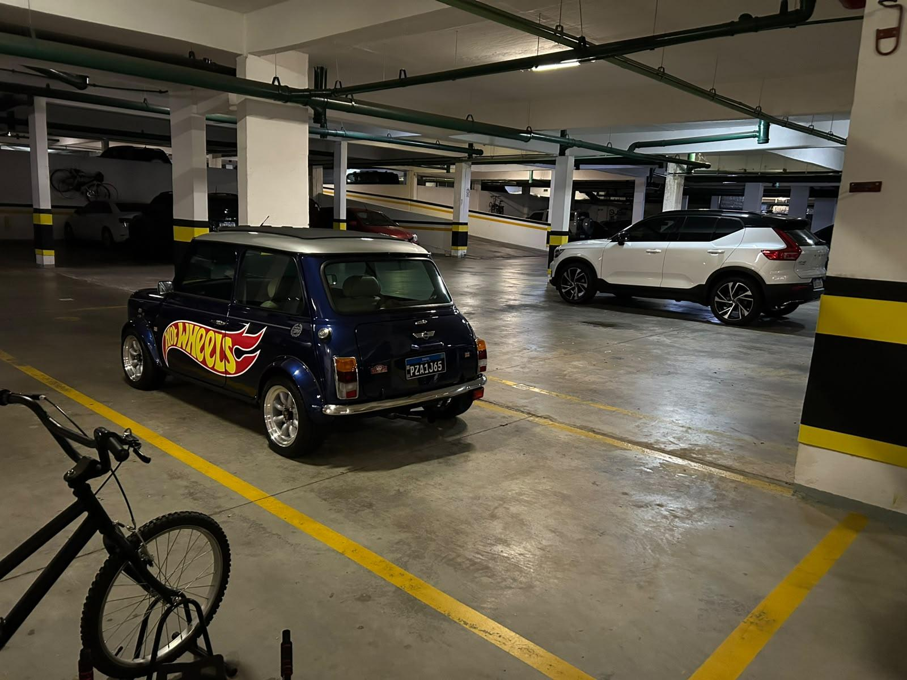 FOTO_001.jpg | Panorama | -25.451885, -49.294883
Fachada | Estrutural | Fissura |  |  |  |  | Detalhe
Fachada | Estrutural | Fissura |  |  |  |  | Detalhe
Fachada | Estrutural | Fissura |  |  |  | 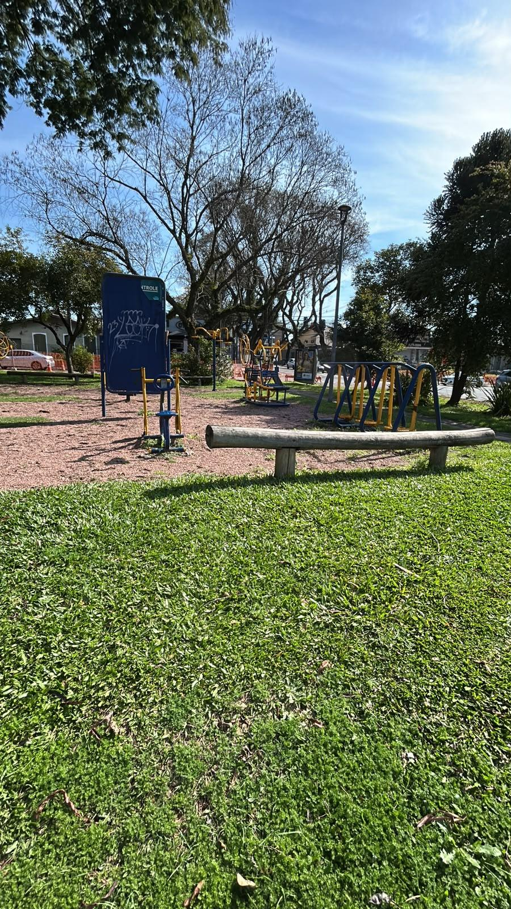 FOTO_002.jpg | Detalhe
Fachada | Estrutural | Fissura |  |  |  | FOTO_004.jpg | Detalhe
Cobertura | Hidrossanitário | Fissura |  |  |  |  FOTO_005.jpg | Detalhe
Fachada | Estrutural | Fissura | Fissura sem sinais de continuidade | 0.8mm | Estável | 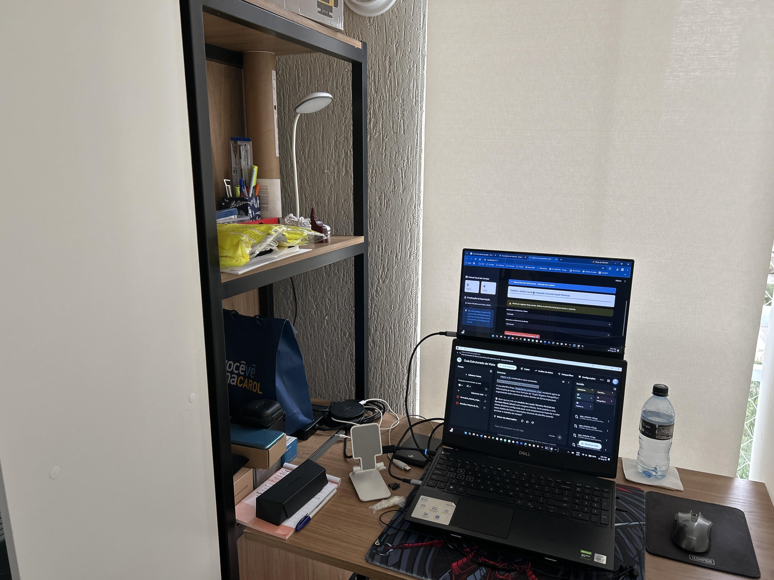 FOTO_005_local.jpg; FOTO_005_detalhe.jpg | 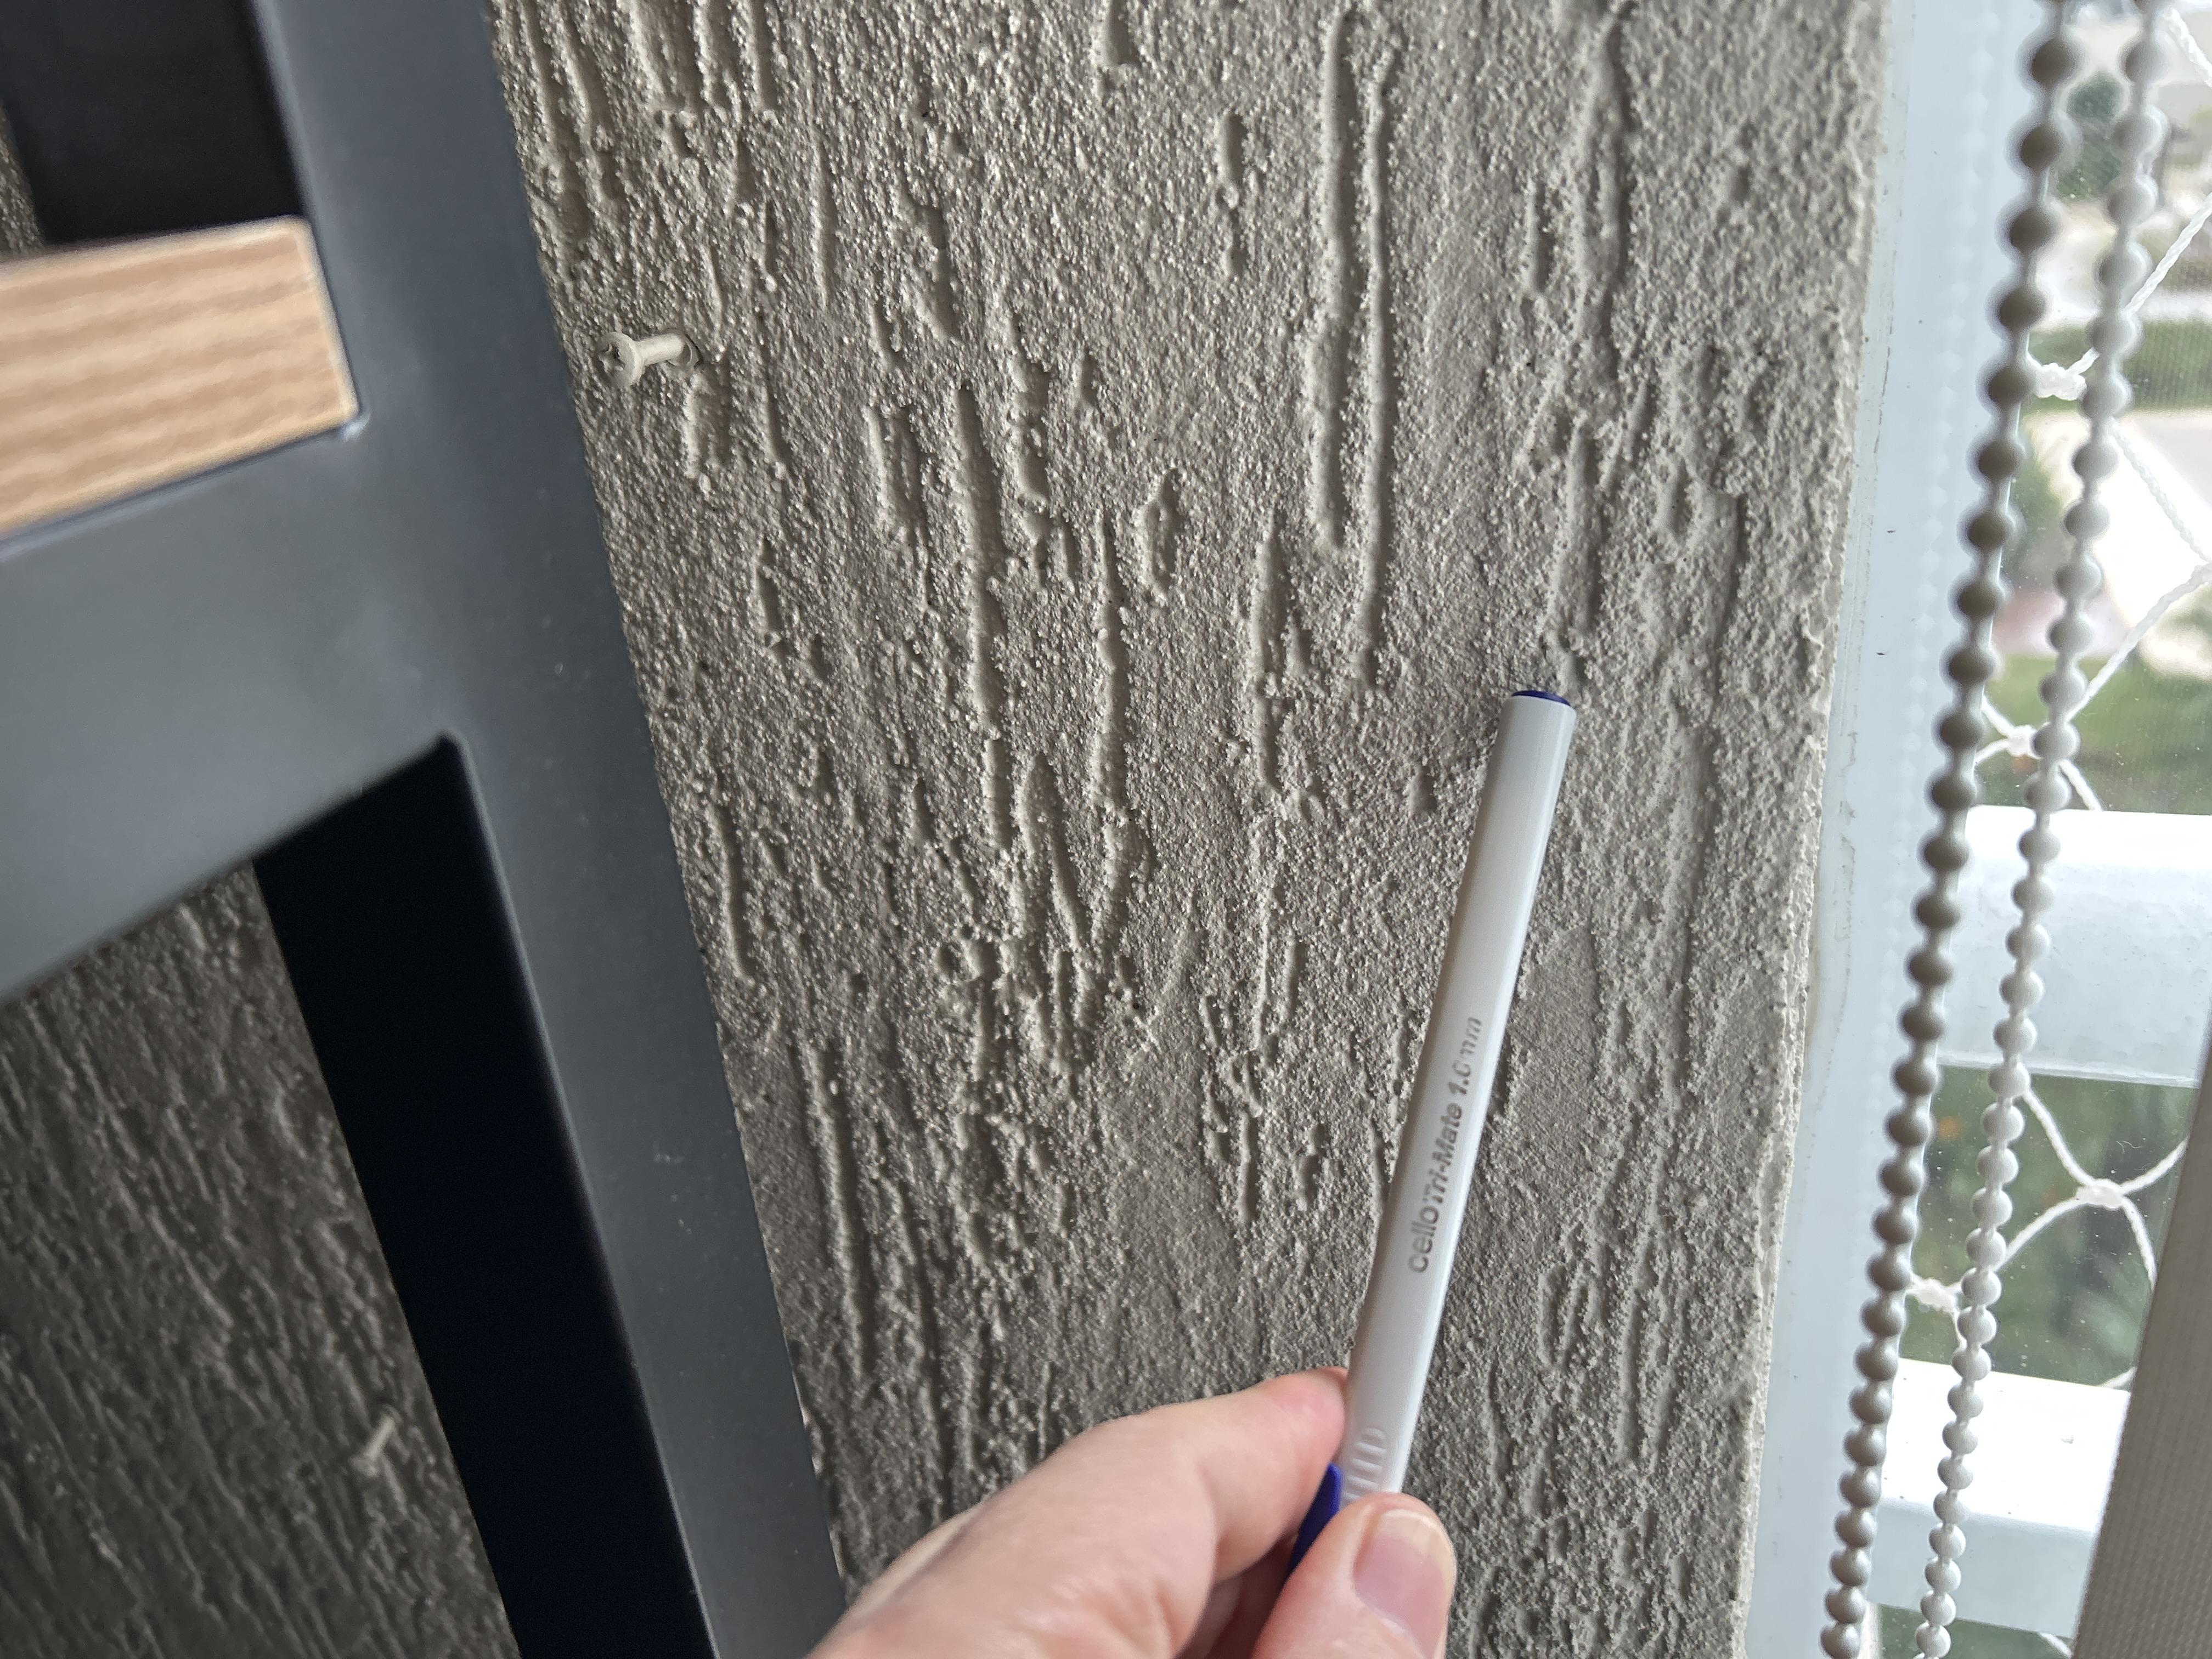 Detalhe |  | Pilar externo
Fachada | Estrutural | Corrosão | Amassada |  |  | 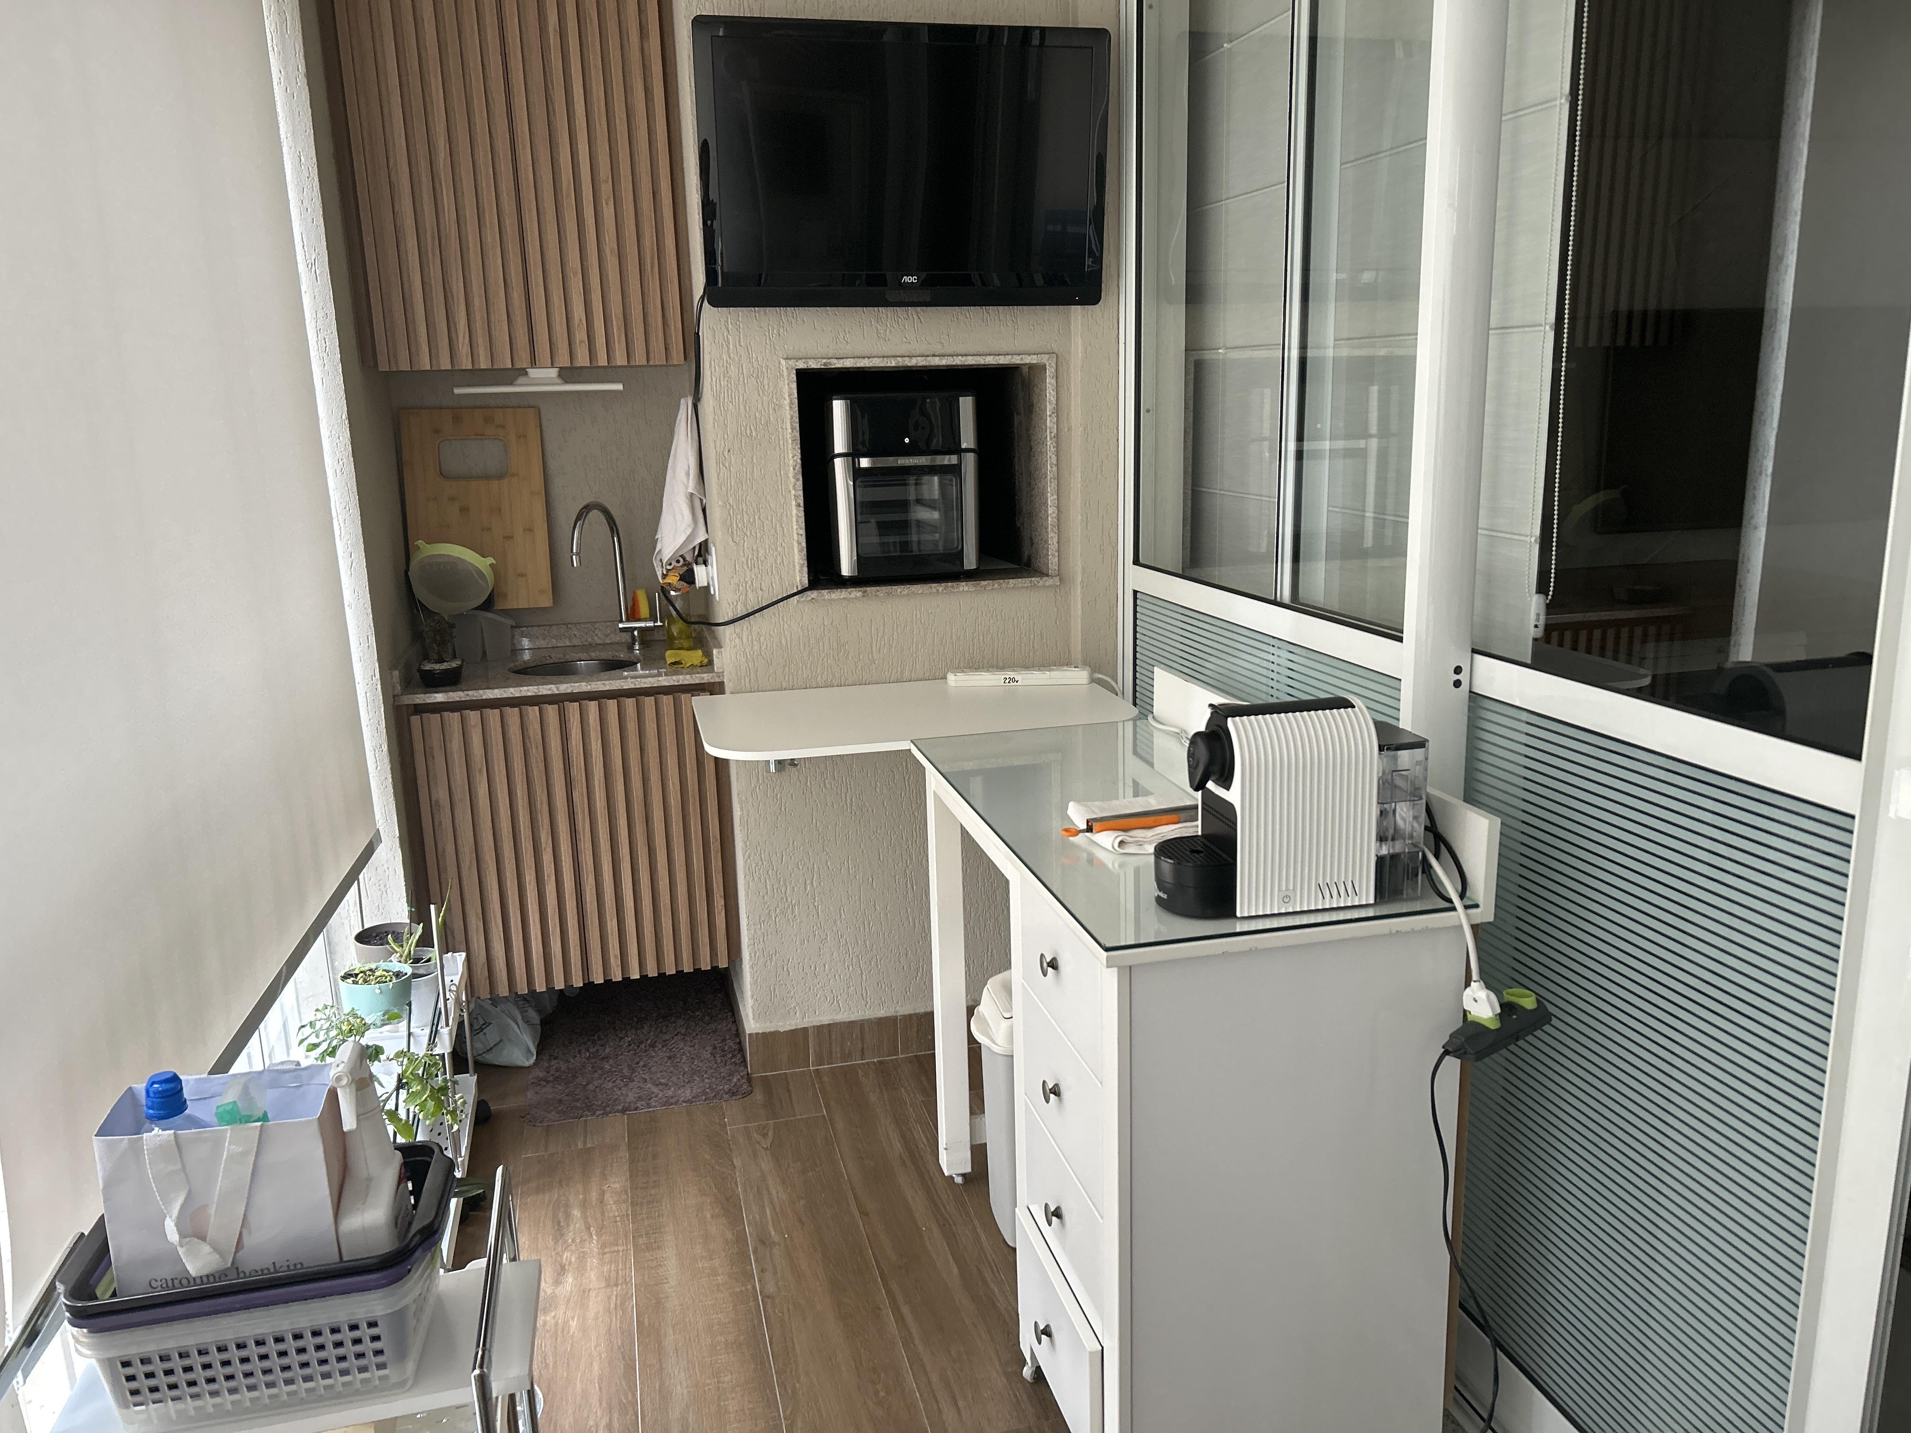 FOTO_006_local.jpg; FOTO_006_detalhe.jpg | 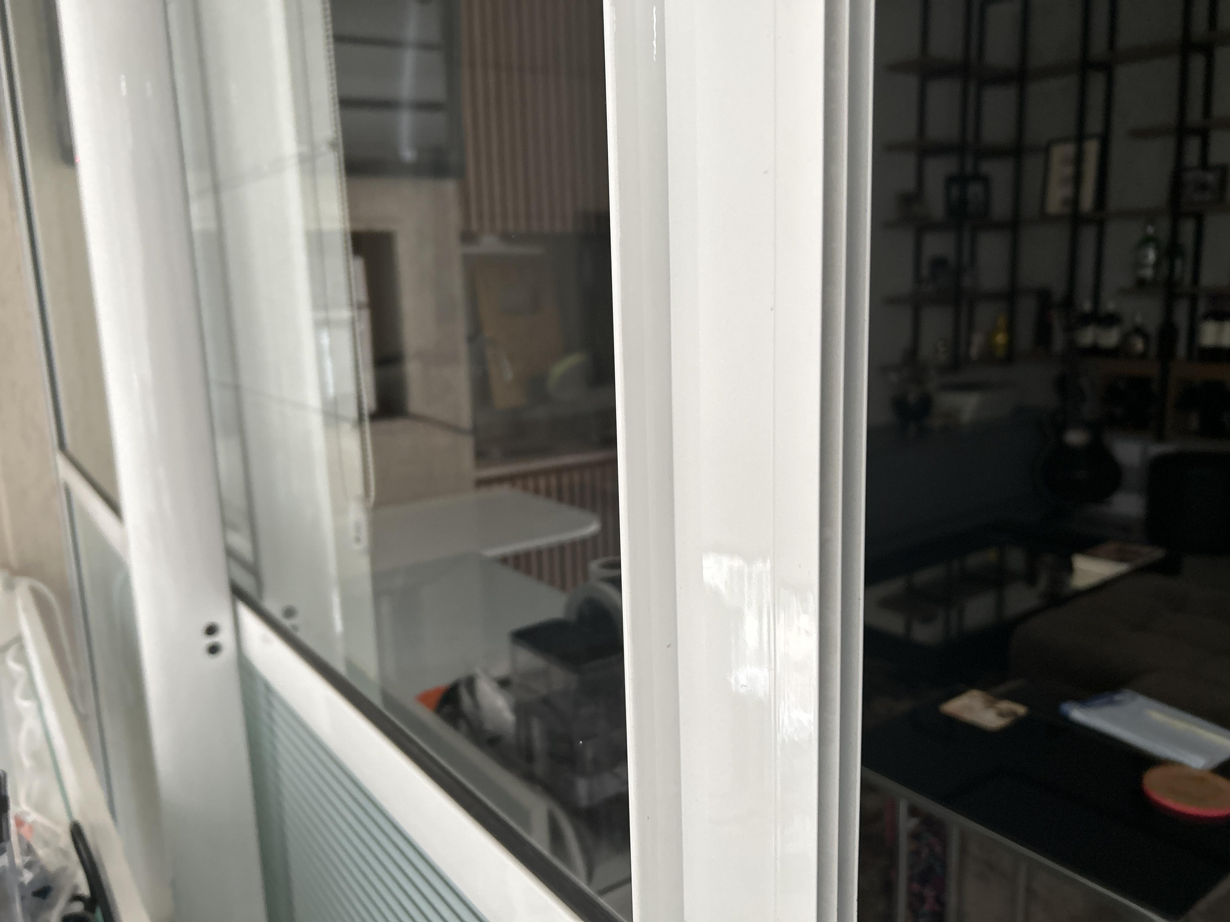 Detalhe |  | Porta
Estrutura | Acabamento | Fissura |  |  |  | 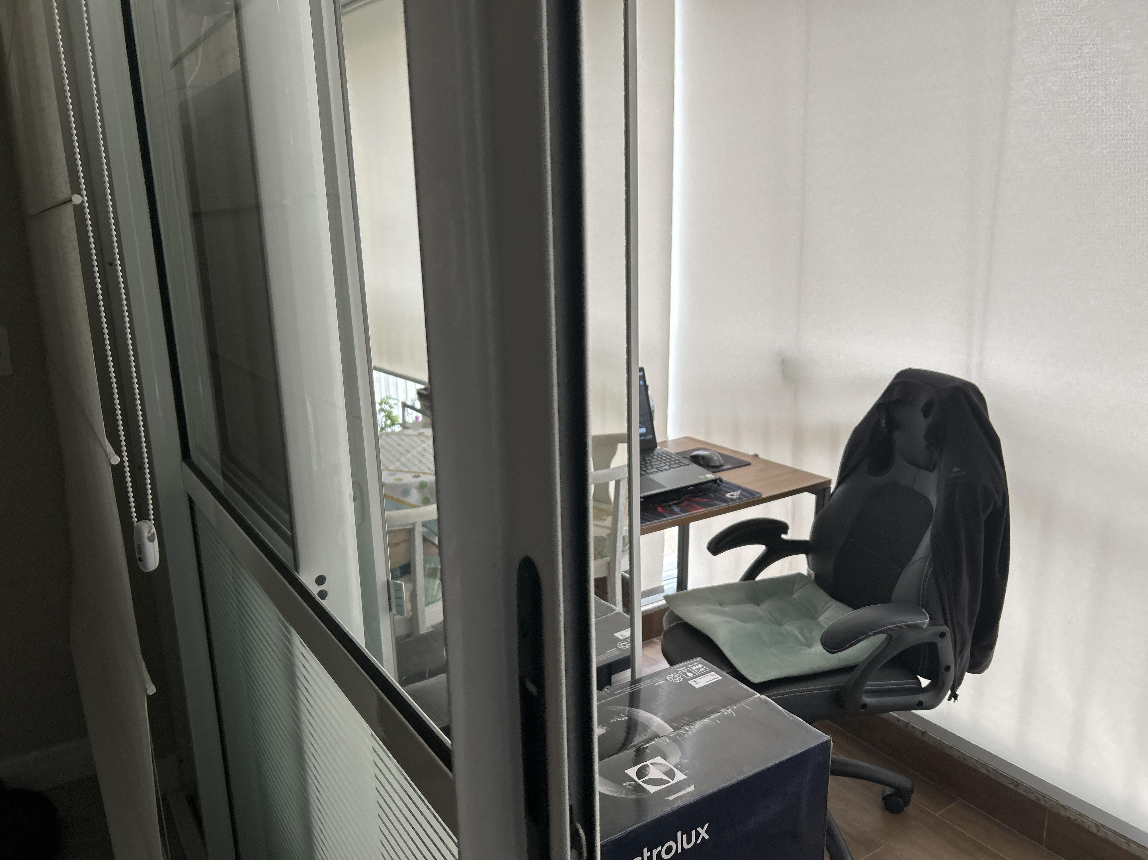 FOTO_007_local.jpg; FOTO_007_detalhe.jpg | 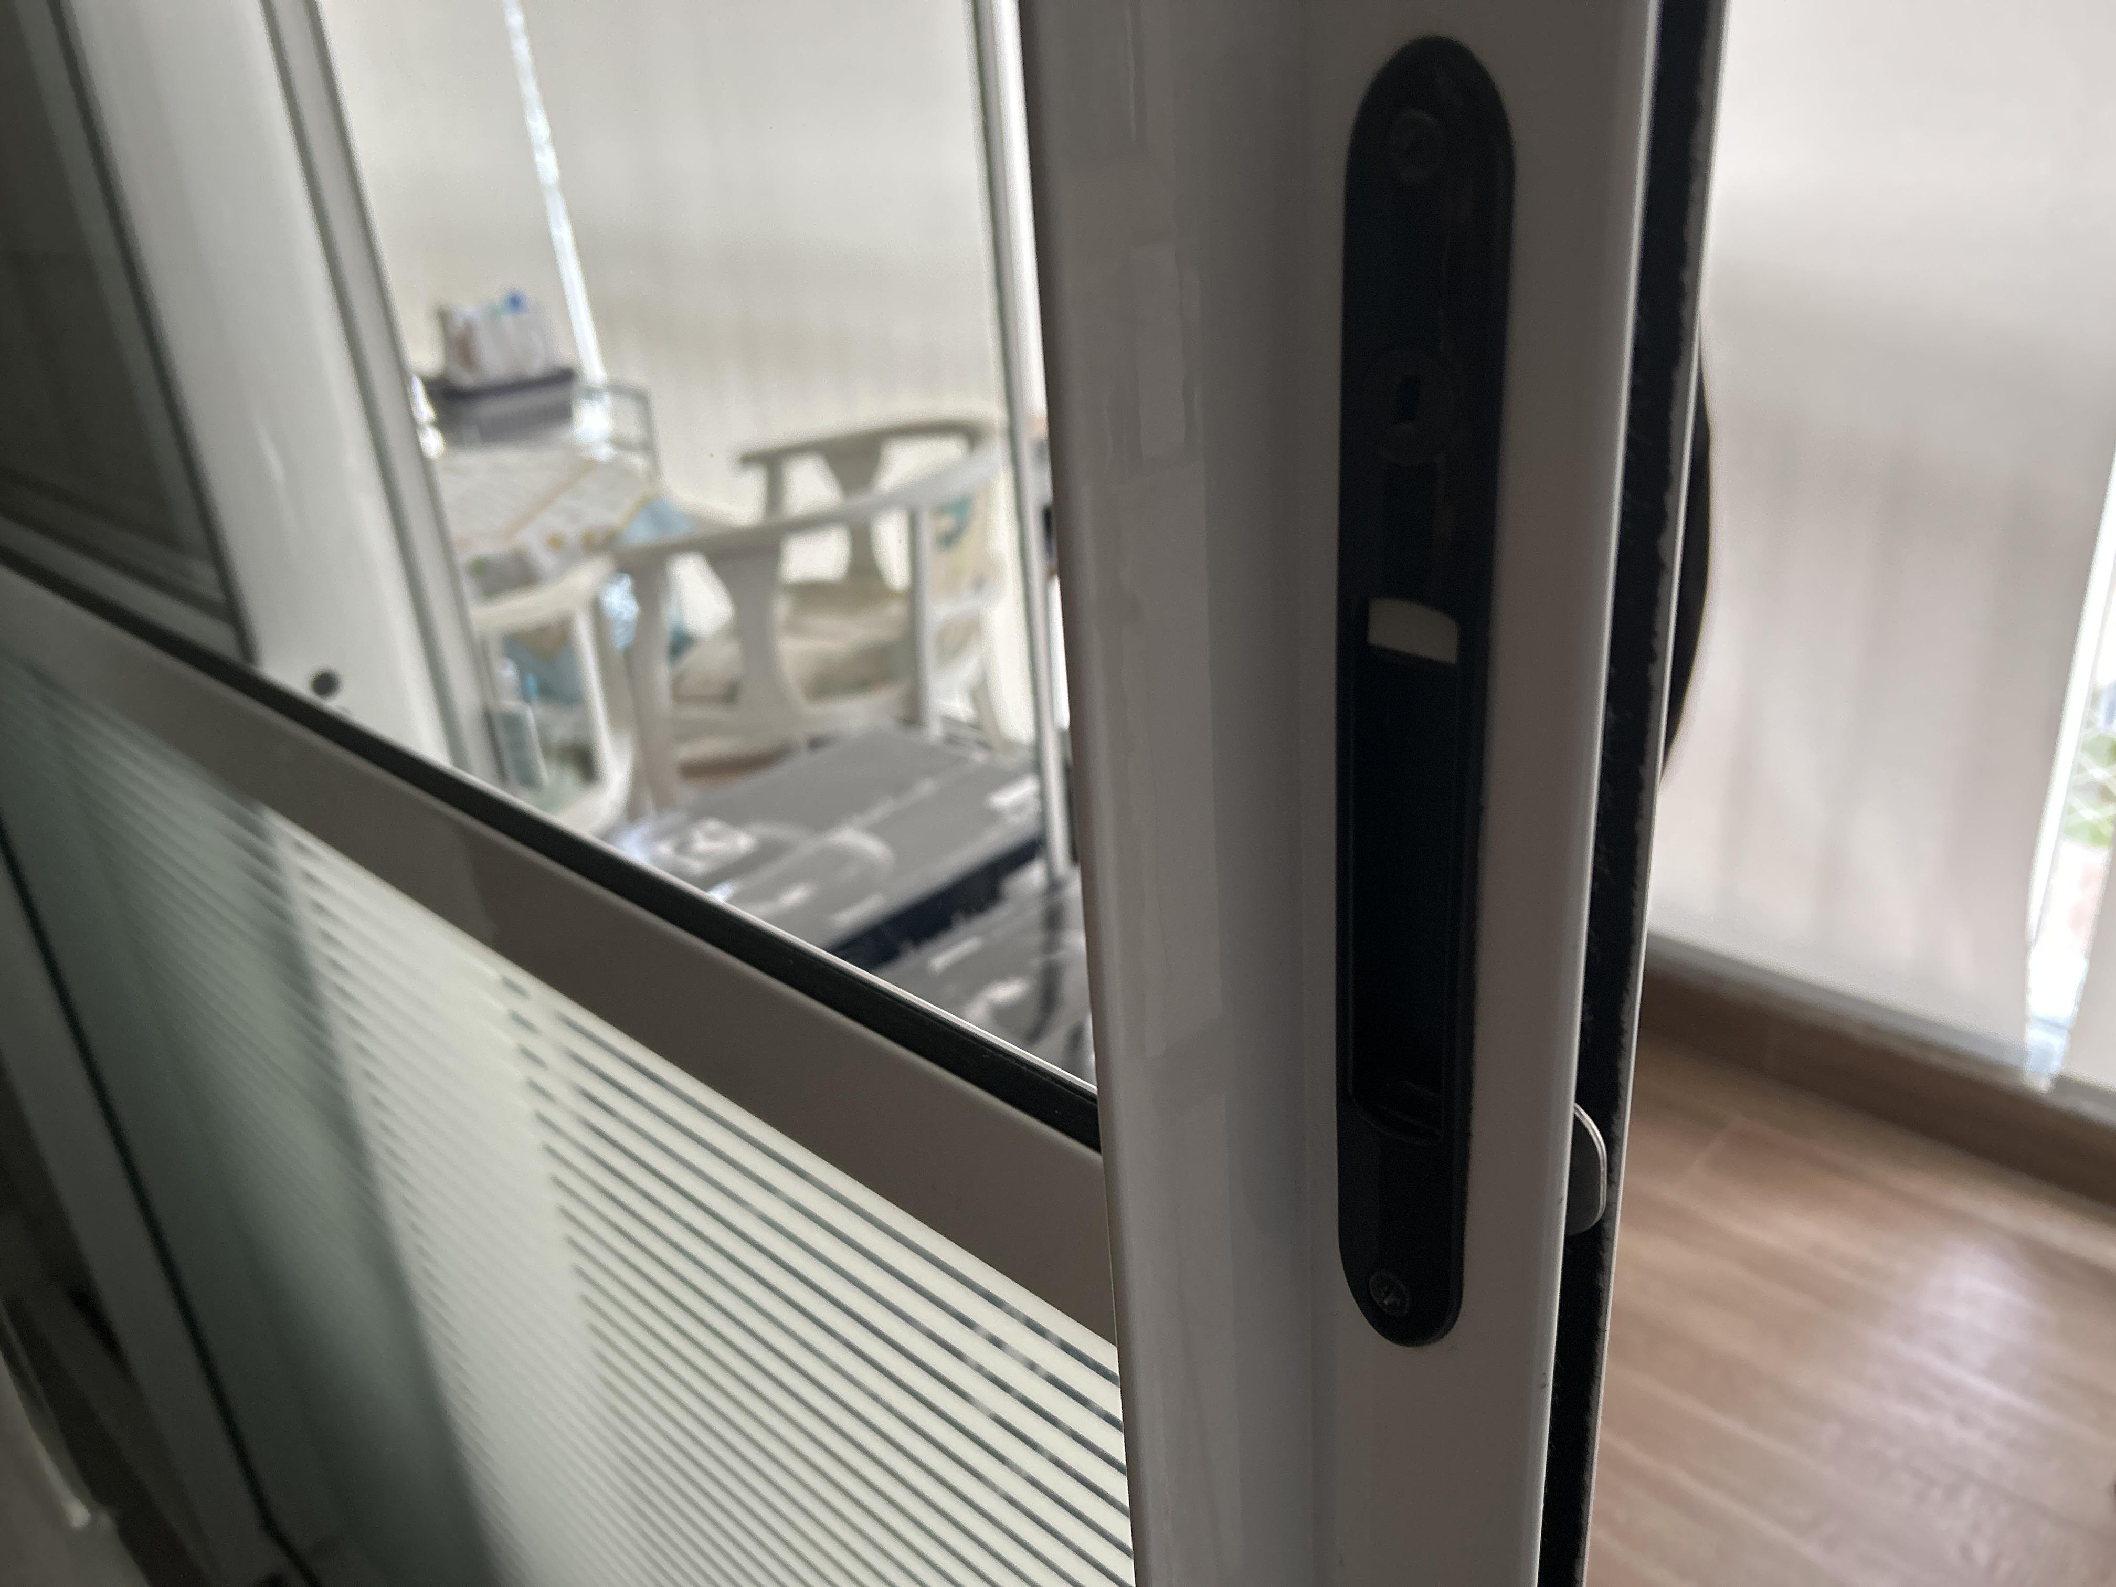 Evidência Crítica |  | Porta amsaada
Cobertura | Acabamento | Fissura |  |  |  | 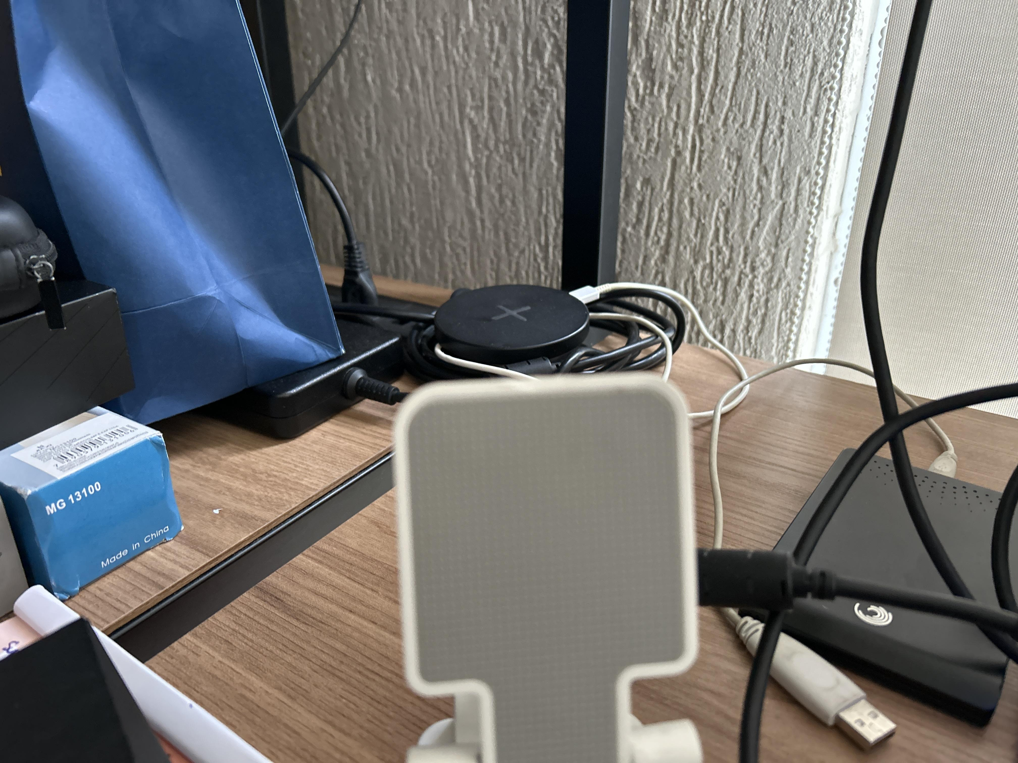 FOTO_008_local.jpg; FOTO_008_detalhe.jpg | 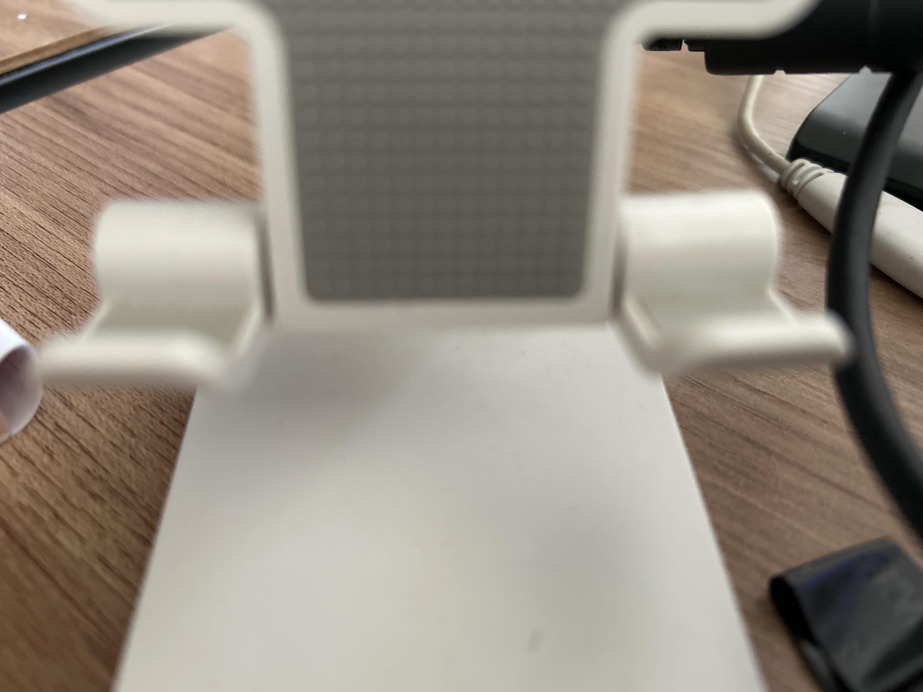 Detalhe

Fim do Formulário pericial — Insira linhas adicionais se necessário.

